关系图
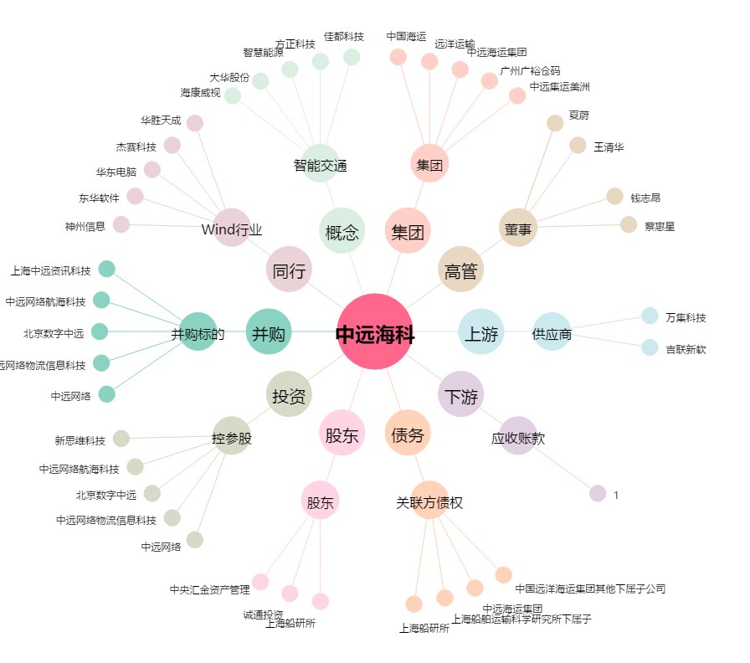
中远海科[002401.SZ] - 关系概览图

